Objednávka
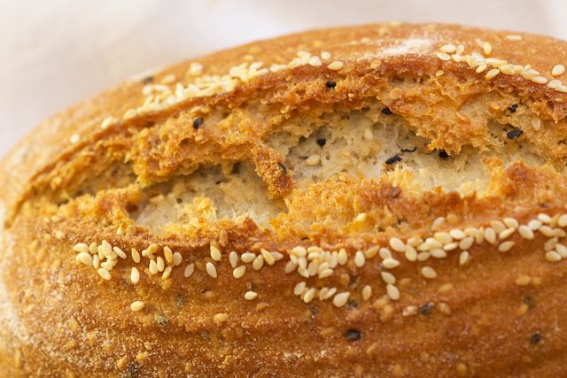
 | přirozeně bezlepkový chléb s čerstvým kváskem, řemeslná výroba bez chemie, bez přísad
www.almagrana.cz | ALMAGRANA a.s., Maletice 1, 398 11 Protivín IČ DIČ CZ 06353568 www.almagrana.cz
Jméno a příjmení
email |  | nutno vyplnit, podmínky GDPR si prosím přečtěte na druhém listu
mobilní telefon

 | naše výrobky lze snadno zmrazit a bez ztráty kvality rozmrazit

 | OBJEDNÁVKOVÝ LIST
 | AKČNÍ CENY EMAUZY - vyzvedněte si osobně 11.5.19
 |  |  | objednaný
 | ČERSTVÝ KVÁSKOVÝ BEZLEPKOVÝ CHLÉB | cena s dph | počet | součet | alergeny
 | Světlý "konopáček" z ošatky 430 g | 139 Kč |  | 0 Kč | mandle
 | Vícezrnný z ošatky 430g | 149 Kč |  | 0 Kč | sezam
 | Slunečnicový z ošatky 430g | 139 Kč |  | 0 Kč | mandle
 | "Zlatý len" - z ošatky 430g | 139 Kč |  | 0 Kč | žádné
 | "Nový Len" ve formě 330g | 109 Kč |  | 0 Kč | žádné
 | Sezamový chléb z ošatky 430g | 139 Kč |  | 0 Kč | sezam
 | Kmínový ve formě 330 g | 109 Kč |  | 0 Kč | žádné
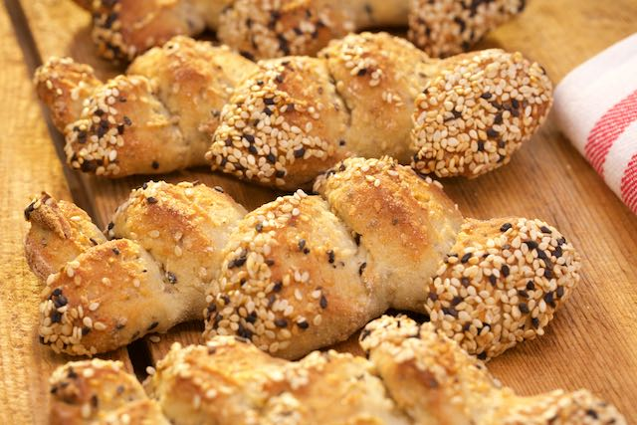 | NOVINKA "Badokaps" - praktická bagetka do kapsy SEZAM 80g | 39 Kč |  | 0 Kč | sezam
 | SLADKÉ BEZLEPKOVÉ PEČIVO
 | Mazanec 350 g | 109 Kč |  | 0 Kč | mandle
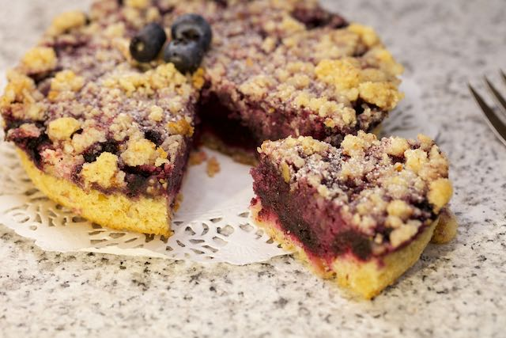
 | Jablečný koláč 240 g | 99 Kč |  | 0 Kč | mandle
 | Borůvkový/rybízový koláč 240 g | 99 Kč |  | 0 Kč | mandle
 | Borůvkový/brusinkový koláč 240 g | 99 Kč |  | 0 Kč | mandle
 | Švestkový koláč 240g | 99 Kč |  | 0 Kč | mandle
 | Malinový čokoláč 230 g | 99 Kč |  | 0 Kč | mandle
 | Borůvkový čokomuffin 60 g | 39 Kč |  | 0 Kč | mandle

 |  |  | celkový součet | 0 Kč | včetně 15% dph

 | odešlete do 9.5. na | obchod@almagrana.cz
 | odesláním nám potvrdíte že jste vzali na vědomí podmínky GDPR na druhém listu

